상품제안서
크리스탈 문진 GA9-109 | 상품코드: S18047

 |  |  |  |  |  |  | 02-713-8555 | www.synergygift.co.kr
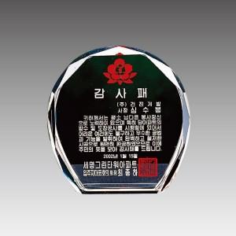

【상세/제작정보】

【인쇄/포장옵션】 | 풀칼라 / 우단케이스

【공급단가】 | 수량 | 15~ | 50~ | 100~ | 500~ | 1,000~
*VAT별도 | 단가 | 27,000원 | 26,000원 | 25,000원 | 24,000원 | 23,400원

【상품 URL】 | https://www.synergygift.co.kr:443/src/goods_detail.php?gdno=10386

